상품제안서
샤오미 러판 매직 터치W 고급형 온열 저주파 안마기, 정식 한글판 | 상품코드: F28671

 |  |  |  |  |  |  | 02-412-0044 | www.easy1.co.kr
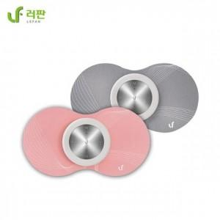

【상세/제작정보】 | 100개미만 레이저인쇄 50000만원 별도

【인쇄/포장옵션】 | 레이저 / 포장지포장

【공급단가】 | 수량 | 30~ | 50~ | 100~ | 300~ | 500~
*VAT별도 | 단가 | 32,400원 | 31,860원 | 31,050원 | 30,510원 | 29,700원

【상품 URL】 | https://dev.easy1.co.kr:443/src/goods_detail.php?gdno=28671

